信用交易
融资融券市场交易数据统计(2024-11-26)

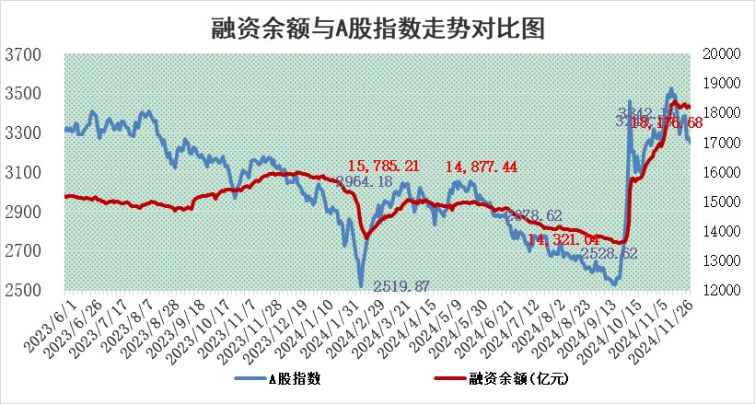
标的证券 | 融资融券余额（亿元） | 融资余额（亿元） | 融券余额（亿元） | 融资买入额（亿元） | 融资融券规模变化（亿元） | 融资余额增幅(‰) | 融券余额增幅(%)
统计数据 | 18,321.27 | 18,176.68 | 107.22 | 1,074.33 | -51.79 | -2.92 | 1.70

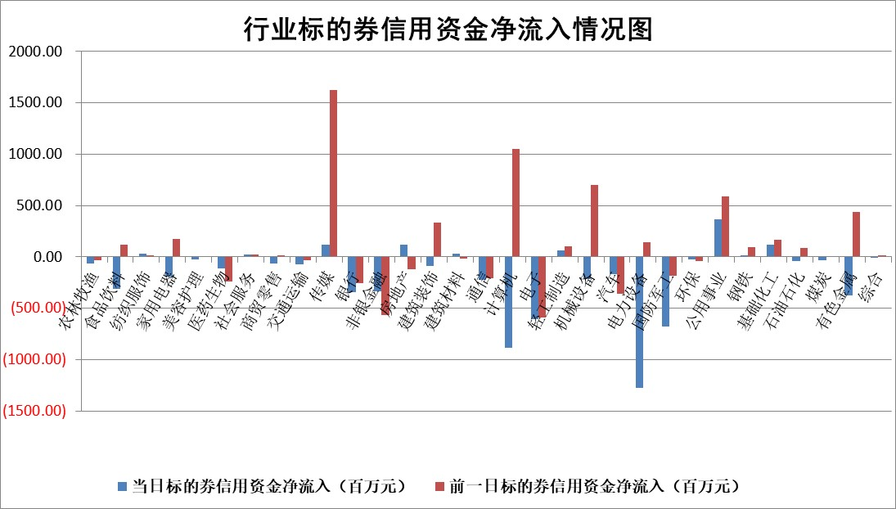

标的基金代码 | 标的基金简称 | 融资余额/市值(%) | 融资余额增幅(%) | 融资买入额/成交金额(%) | （融资余额净增额-融券余额净增额）/市值(‱) | 融券余额降幅(%) | ABS[（融资余额净增额-融券余额净增额）/市值净增额-1](%)
159902 | 华夏中小板ETF | 0.00 | 0.00 | 0.00 | 0.00 | 0.00 | 100.00
159915 | 易方达创业板ETF | 3.56 | -1.85 | 336593.18 | -6.81 | -7.14 | 93.44
159919 | 嘉实沪深300ETF | 0.73 | -0.42 | 1.97 | -0.44 | -20.43 | 97.24
159920 | 华夏恒生ETF | 32.87 | -0.12 | 11.75 | -3.82 | 0.00 | 100.00
159922 | 嘉实中证500ETF | 0.73 | 1.95 | 10.27 | 2.13 | 4.31 | 100.64
159925 | 南方沪深300ETF | 0.57 | -1.89 | 0.38 | -1.10 | 0.00 | 107.48
159928 | 消费ETF | 2.93 | -2.36 | 2.53 | -7.04 | 1.96 | 187.63
159934 | 易方达黄金ETF | 61.74 | -0.11 | 16.91 | -7.10 | 0.00 | 97.06
159939 | 全指信息技术ETF | 0.94 | -8.47 | 42.92 | -9.54 | 0.00 | 73.67
159940 | 全指金融地产ETF | 0.37 | 0.93 | 0.03 | 0.34 | 0.00 | 96.12
159995 | 半导体芯片ETF | 2.94 | 0.02 | 243.18 | 0.16 | 1.30 | 100.12
159997 | 天弘中证电子ETF | 2.21 | -1.92 | 5.53 | -4.10 | 0.66 | 112.75
159998 | 天弘中证计算机主题ETF | 0.83 | -5.91 | 0.14 | -4.62 | 2.24 | 98.30
510050 | 华夏上证50ETF | 3.42 | -0.50 | 360.08 | -2.28 | -33.14 | 104.17
510180 | 华安上证180ETF | 0.58 | 1.90 | 6.74 | 0.99 | -17.04 | 42.51
510880 | 华泰柏瑞红利ETF | 1.06 | 1.68 | 3.65 | 1.72 | -4.27 | 92.83
510900 | 易方达恒生H股ETF | 40.51 | 0.18 | 5.75 | 7.12 | 0.00 | 131.82
511010 | 5年期国债ETF | 3.26 | 2.39 | 0.25 | 7.62 | 0.00 | 493.55
511380 | 可转债及可交换债券ETF | 1.64 | -9.39 | 11.25 | -17.02 | 0.00 | 4490.74
512000 | 全指证券ETF | 7.24 | -1.18 | 12.48 | -8.61 | 0.41 | 84.49
512010 | 沪深300医药卫生ETF | 7.41 | -1.17 | 103.22 | -11.41 | -27.87 | 162.11
512070 | 沪深300非银ETF | 2.78 | 7.06 | 1051.77 | 18.36 | -0.12 | 309.27
512400 | 南方中证申万有色金属ETF | 2.99 | -0.68 | 0.87 | -1.82 | 1.62 | 98.79
512580 | 广发中证环保产业ETF | 0.69 | -0.54 | 0.04 | -0.37 | 0.00 | 99.71
512660 | 国泰中证军工ETF | 3.78 | -1.12 | 9.77 | -4.31 | -0.21 | 96.83
512800 | 华宝中证银行ETF | 9.16 | -0.07 | 2.37 | -2.34 | -8.08 | 105.21
512980 | 广发中证传媒ETF | 1.17 | -0.51 | 638.87 | -0.27 | 2.47 | 97.59
515030 | 华夏中证新能源汽车ETF | 2.53 | 0.25 | 13.21 | 1.88 | 10.51 | 100.57
515050 | 华夏中证5G通信主题ETF | 1.23 | 1.96 | 8.12 | 2.75 | 27.47 | 57.91
515070 | 华夏中证人工智能ETF | 3.01 | 1.68 | 11.00 | 4.98 | 0.00 | 104.70
标的股票比较指标 |  | 融资余额/流通A股市值(%) | 融资余额增幅(%) | 融资买入额/成交金额(%) | （融资余额净增额-融券余额净增额）/流通A股市值(‱) | 融券余额降幅(%) | ABS[（融资余额净增额-融券余额净增额）/流通A股市值净增额-1](%)
前十名标的个股 |  | 海印股份 | 光华科技 | 致远互联 | 光华科技 | 金财互联 | 菲菱科思
 |  | 广汇汽车 | 弘讯科技 | 松井股份 | 华胜天成 | 莱克电气 | 三友联众
 |  | 首航高科 | 华胜天成 | 光峰科技 | 弘讯科技 | 沪农商行 | 狄耐克
 |  | 超华科技 | 禾信仪器 | 明德生物 | 中新赛克 | 辉隆股份 | 鲁抗医药
 |  | 联络互动 | 百隆东方 | 长园集团 | 华海诚科 | 聚飞光电 | 海立股份
 |  | 爱康科技 | 杭州柯林 | 呈和科技 | 粤万年青 | 启迪环境 | 赛诺医疗
 |  | 长江健康 | 晨光股份 | 仁度生物 | 品高股份 | 图南股份 | 兰剑智能
 |  | 富通信息 | 恒通股份 | 安杰思 | 金杯电工 | 山河智能 | 联特科技
 |  | 洪涛股份 | 华海诚科 | 元力股份 | 亚香股份 | 华润材料 | 中船防务
 |  | 中银绒业 | 群兴玩具 | 新化股份 | 锦龙股份 | 铭利达 | 本立科技
后十名标的个股 |  | 世纪华通 | 有研新材 | 二六三 | 有研新材 | 广西广电 | 曼卡龙
 |  | 观典防务 | 永鼎股份 | 邦彦技术 | 永鼎股份 | 诺普信 | 扬杰科技
 |  | 卓朗科技 | 杭华股份 | 英唐智控 | 信宇人 | 盐田港 | 海达股份
 |  | 凯撒文化 | 汇隆新材 | 汇顶科技 | 上海瀚讯 | 新乳业 | 浙江众成
 |  | 惠程科技 | 惠泰医疗 | 永安行 | 科大智能 | 神州信息 | 中国高科
 |  | 盛屯矿业 | 力诺特玻 | 世纪华通 | 英特科技 | 淮河能源 | 宣亚国际
 |  | 江苏舜天 | 瑞德智能 | 观典防务 | 北方长龙 | 栖霞建设 | 真兰仪表
 |  | 威创股份 | 圣阳股份 | 卓朗科技 | 利欧股份 | 浙商证券 | 开勒股份
 |  | 广电网络 | 众源新材 | 凯撒文化 | 瑞德智能 | 中文在线 | 民爆光电
 |  | 东旭光电 | 利欧股份 | 惠程科技 | 祥源新材 | 天富能源 | 西藏药业
说明：1.以上普通交易数据和信用交易数据皆以交易日收盘后数据为基准；2.上述标的证券总数据只计算标的证券市场总数据，不包括从标的证券中调出去标的证券数据，所以与交易所公布的总值略有不同； 3.上述行业采用申万一级行业分类；4.以上标的基金和标的个股中比较的6个指标值中：前5个（从左至右）为正向指标，值越大排名越靠前；第6个为逆向指标，值越小，排名越靠前；5.第6个指标中ABS[]表示求绝对值，其主要用于考量信用资金相对净流入对股价相对净变化的贡献程度；6.数据来源：wind，交易所。

 |  |  |  | 证券代码 | 新增融资余额 | 融资买入额 | 融资买入增幅前10
 |  | 1 | 西部建设 | 002302 | 80643953 | 177472374 | 41%
 |  | 2 | 天键股份 | 301383 | 27855096 | 56831811 | 39%
 |  | 3 | 井松智能 | 688251 | 7040854 | 13763946 | 27%
 |  | 4 | 国电电力 | 600795 | 116116226 | 151740647 | 23%
 |  | 5 | 华立科技 | 301011 | 9342856 | 31199107 | 23%
 |  | 6 | 捷邦科技 | 301326 | 9066090 | 22350547 | 22%
 |  | 7 | 海利尔 | 603639 | 19864834 | 35520613 | 20%
 |  | 8 | 华研精机 | 301138 | 7597460 | 13339451 | 16%
 |  | 9 | 鹏辉能源 | 300438 | 83773067 | 304558811 | 16%
 |  | 10 | 建科股份 | 301115 | 7106455 | 29879412 | 15%

